คำอธิบาย
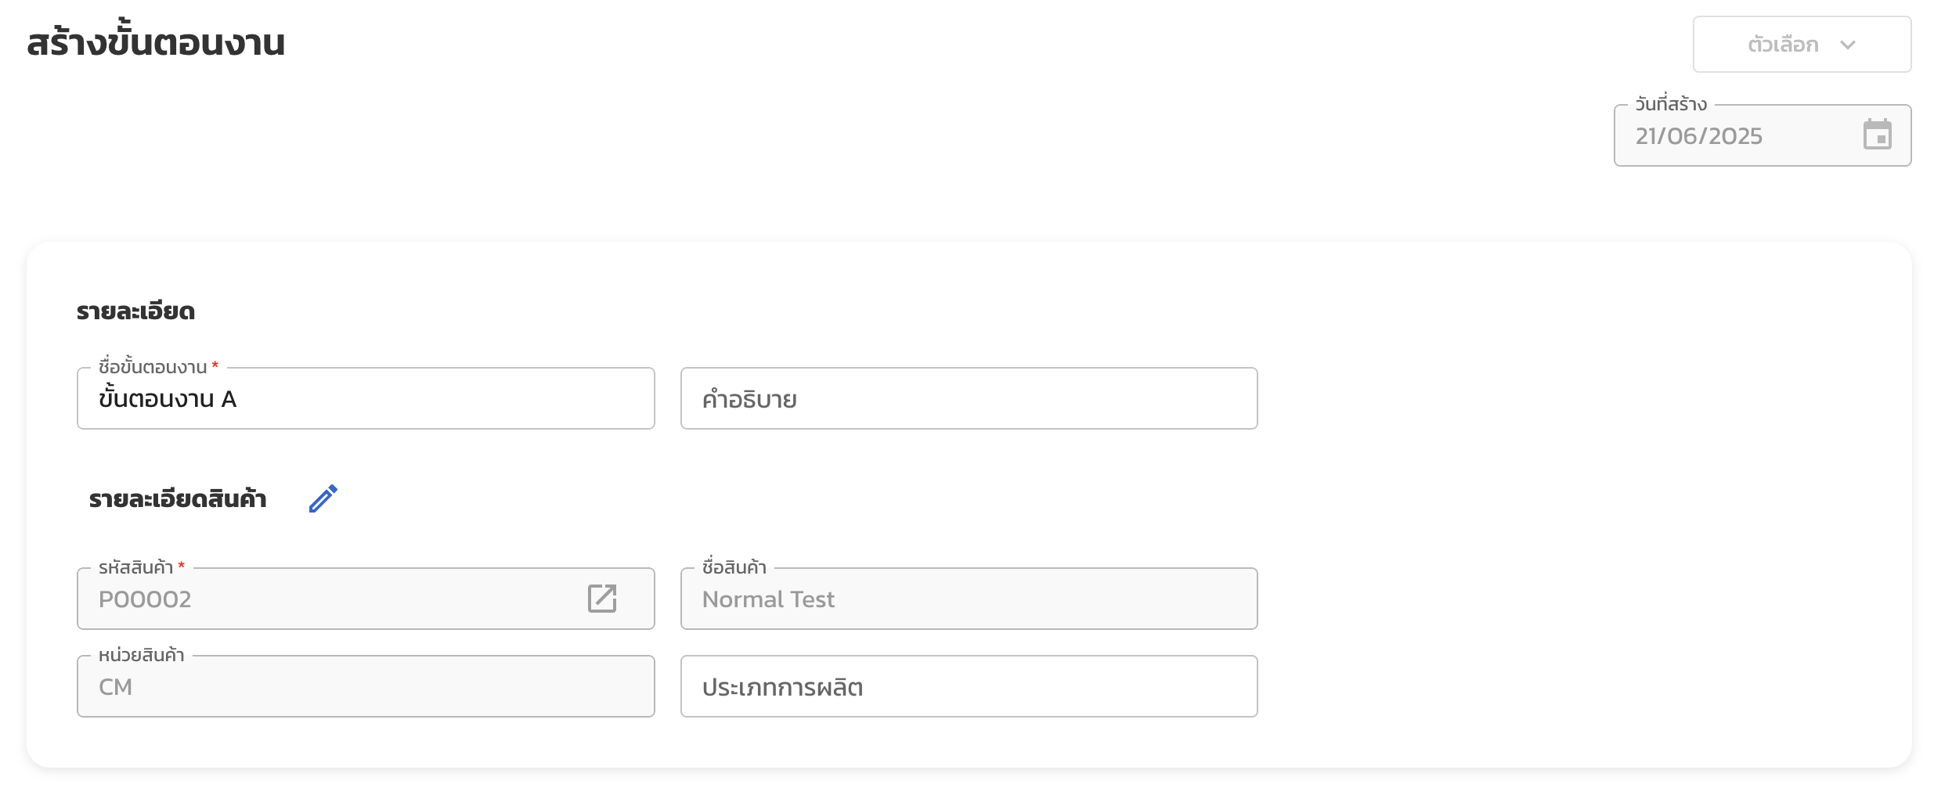
ขั้นตอนงาน
ชื่อคอลัมน์ | Column Name | คำอธิบาย | ประเภทข้อมูล | ข้อมูลที่ใส่ได้ | จำเป็น
ชื่อขั้นตอนงาน | routing_name | ชื่อขั้นตอนงาน | ตัวอักษร | - ห้ามซ้ำ - อักษรอังกฤษ (A-Z, a-z) - อักษรไทย - ตัวเลข (0-9) - สัญลักษณ์ (- _ / .) - เว้นวรรค ( ) | ใช่
คำอธิบาย | description | คำอธิบายขั้นตอนงาน | ตัวอักษร |  | ไม่ใช่
รหัสสินค้า | item_unique_id | รหัสสินค้าที่ผลิต | ตัวอักษร | ต้องตรงกับข้อมูลสินค้าในระบบ | ใช่
ประเภทการผลิต | mfg_type | ประเภทการผลิต เช่น ผลิตสินค้า/ผลิตวัตถุดิบ/ประกอบ/... | ตัวอักษร | - อักษรอังกฤษ (A-Z, a-z) - อักษรไทย - ตัวเลข (0-9) - สัญลักษณ์ (- _ / .) - เว้นวรรค ( ) | ไม่ใช่
หมายเหตุภายใน | internal_remark | หมายเหตุภายใน | ตัวอักษร |  | ไม่ใช่
ขั้นตอนงานหลัก | is_main_routing | ระบุว่าต้องการใช้เป็นขั้นตอนงานหลักหรือไม่ - กรณีสินค้ามีขั้นตอนงานหลักอยู่แล้ว จะถูกแทนที่ - สามารถระบุขั้นตอนงานหลักได้ 1 ขั้นตอนงานต่อสินค้า 1 รหัส | ตัวอักษร | - ไม่ใช่ [ค่าเริ่มต้น] - ใช่ | ไม่ใช่

การทำงาน
ชื่อคอลัมน์ | Column Name | คำอธิบาย | ประเภทข้อมูล | ข้อมูลที่ใส่ได้ | จำเป็น
ชื่อขั้นตอนงาน | routing_name | ชื่อขั้นตอนงานที่ต้องการเชื่อมกับการทำงานนี้ | ตัวอักษร | ต้องตรงกับหมายเลขขั้นตอนงานที่ต้องการเชื่อม | ใช่
การทำงาน | operation_name | ชื่อการทำงาน เช่น งานตัด งานประกอบ QC | ตัวอักษร | - อักษรอังกฤษ (A-Z, a-z) - อักษรไทย - ตัวเลข (0-9) - สัญลักษณ์ (- _ / .) - เว้นวรรค ( ) | ใช่
ผู้รับผิดชอบ | assignee | ระบุอีเมลของพนักงานที่รับผิดชอบการทำงานนี้ | ตัวอักษร | ต้องตรงกับข้อมูลอีเมลผู้ใช้งานในระบบ | ไม่ใช่
โรงงาน | plant | ชื่อโรงงาน เช่น โรงไม้ ควรเช็คให้ตรงกับข้อมูลที่ตั้งค่าในระบบ เพื่อความเป็นระเบียบ | ตัวอักษร | - อักษรอังกฤษ (A-Z, a-z) - อักษรไทย - ตัวเลข (0-9) - สัญลักษณ์ (- _ / .) - เว้นวรรค ( ) | ไม่ใช่
ศูนย์การผลิต | work_center | ศูนย์การผลิต เช่น เครื่องเลื่อยไม้ ควรเช็คให้ตรงกับข้อมูลที่ตั้งค่าในระบบ เพื่อความเป็นระเบียบ | ตัวอักษร | - อักษรอังกฤษ (A-Z, a-z) - อักษรไทย - ตัวเลข (0-9) - สัญลักษณ์ (- _ / .) - เว้นวรรค ( ) | ใช่
ระยะเวลา/หน่วย | duration | ระบุระยะเวลาการผลิต (ตามหน่วยเวลาการผลิต) 1.50 นาที = 1 นาที 30 วินาที | ตัวเลข | ทศนิยม 2 ตำแหน่ง [ค่าเริ่มต้น = 0.00] | ไม่ใช่
หน่วยเวลาการผลิต | duration_unit | หน่วยของเวลาการผลิตที่ระบุ | ตัวอักษร | - วินาที - นาที [ค่าเริ่มต้น] - ชั่วโมง - วัน | ไม่ใช่
ต้นทุนการผลิต | cost | ระบุต้นทุนการผลิต | ตัวเลข | ทศนิยม 2 ตำแหน่ง [ค่าเริ่มต้น = 0.00] | ไม่ใช่
หมายเหตุ | remark | ระบุหมายเหตุการทำงาน | ตัวอักษร |  | ไม่ใช่

หมายเหตุ
- หน่วย จะอ้างอิงจากหน่วยมาตรฐานของสินค้าในระบบเท่านั้น
- ระบบจะเรียงลำดับการทำงานและระบุลำดับขั้นตอนที่ 1, 2, 3, ... จากรายการแถวบนสุดไปจนถึงล่างสุดเสมอ

